SOP FORMU
 |  | EMB3SOP2_ARIZA TABLETİ KULLANIM TALİMATI |  |  | İLK YAYIM TARİHİ:22.04.2025
 |  |  |  |  | REV. TARİHİ: -
 |  |  |  |  | DOK. NO: EMB3SOP2
 |  | BAKIM VE TEKNİK OPERASYONLAR |  | SOP | REV.: 0
KAPSAM : Arıza tableti kullanım talimatını kapsar.
DİKKAT! SOP Formunda belirtilen adımların veya ekipmanların dışında çalışma yapmayınız. Farklı bir uygulama ile karşılaştığınızda kesinlikle müdahale etmeyiniz ve mutlaka ilk amirinize bilgi veriniz.
NO | İŞ ADIMI (Prosesin başından sonuna adım adım süreçler anlatılır. Siyah renk ile net ifadeler yazılır.) |  | DİKKAT EDİLECEK HUSUSLAR (Proses adımlarının her birinde Kalite, İş Güvenliği ve Çevre için dikkat edilmesi gereken çok önemli noktalara değinilir. Kaliteye veya Fireye etki edecek konular kırmızı renk, İSGÇ konular mavi renk ile yazılır.) | KULLANILAN EKİPMAN | FOTOĞRAFLAR
 | Tableti açın ve ardından tarayıcıya giriniz. Tablet şifresi '1122'
1 | Sap ikonuna basılır.Teslim alınacak arızanın üzerine tıklanır. |  | Doğru arızaya girdiğinden emin olun.. |  | 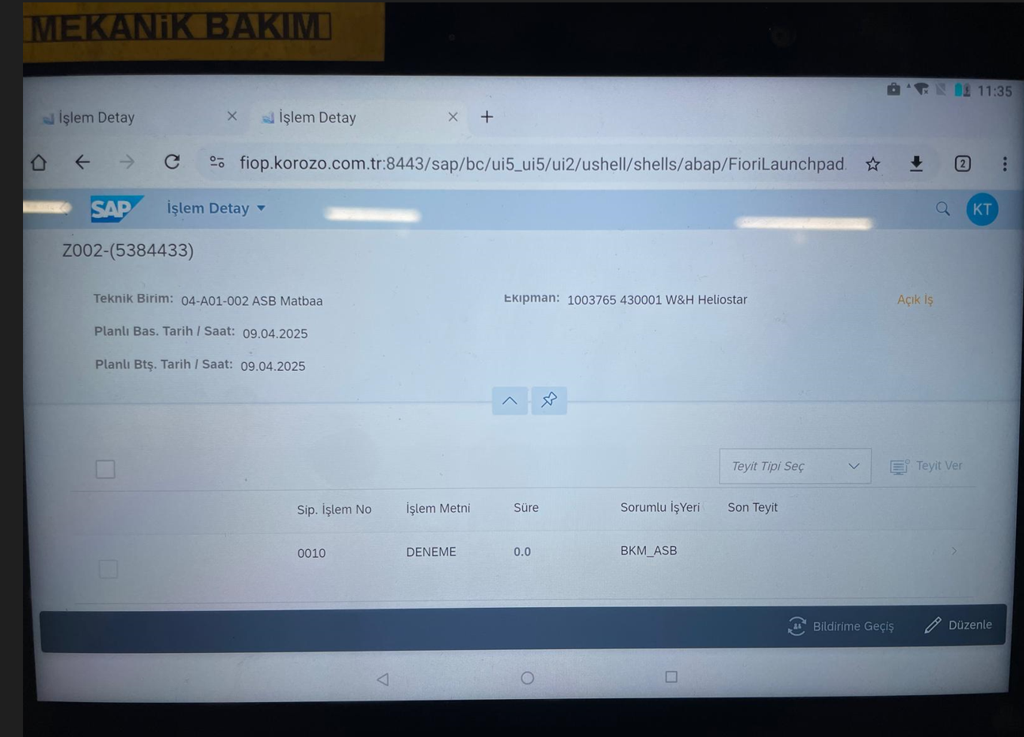
2 | Teyit tipi seç seçilir. |  | doğru teyit seçmek
3 | İşi üstlendim seçilir boş kutu okeylenir. |  | doğru teyit verdiğini kontrol etmek. |  | 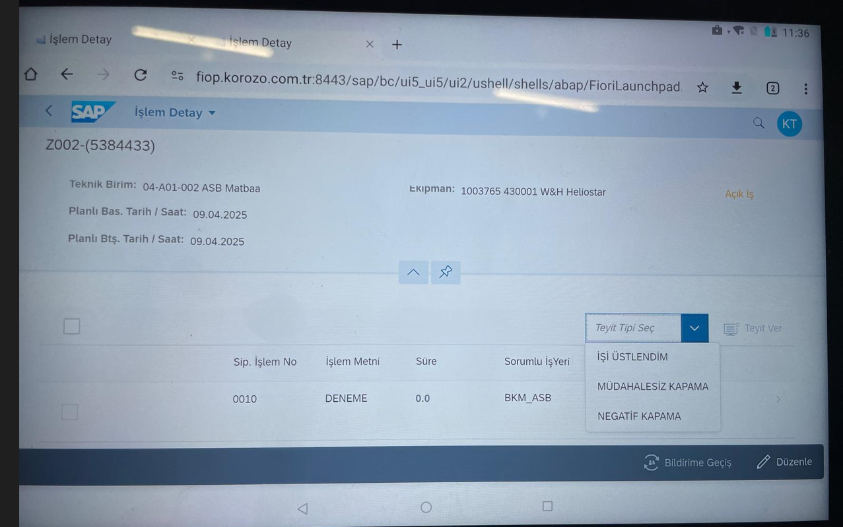
4 | Teyit ver seçilir. |  |  |  | 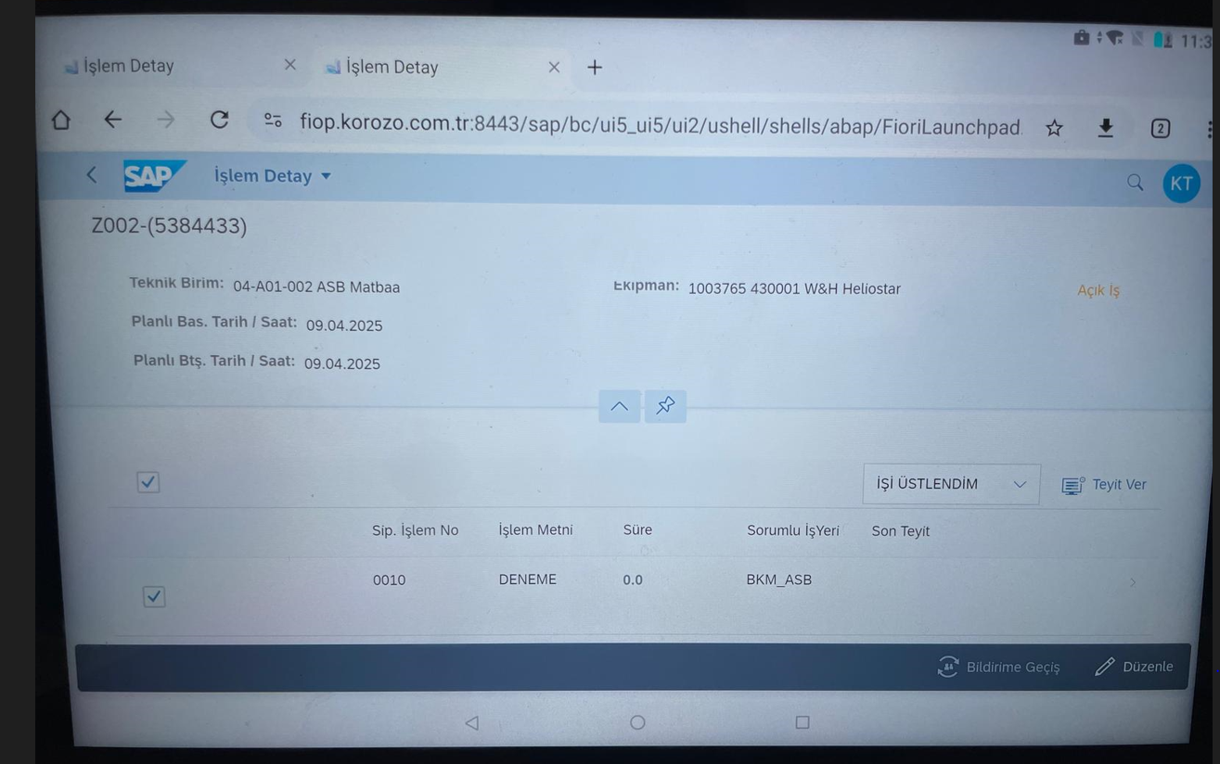
5 | İşe başladım seçilir boş kutu okeylenir |  |  |  | 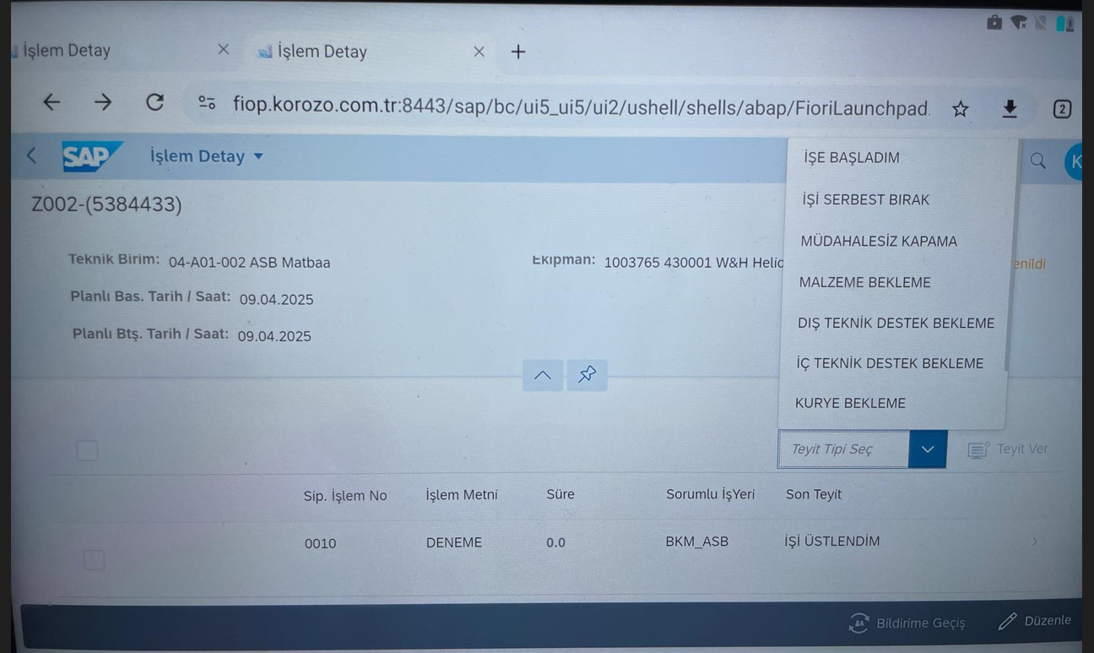
6 | Barkot yazısının yanındaki simgeye tıklanır ve barkot okutulur.Kameraya barkotu tutarak barkot okutulup teyit ver seçilir. |  |  |  | 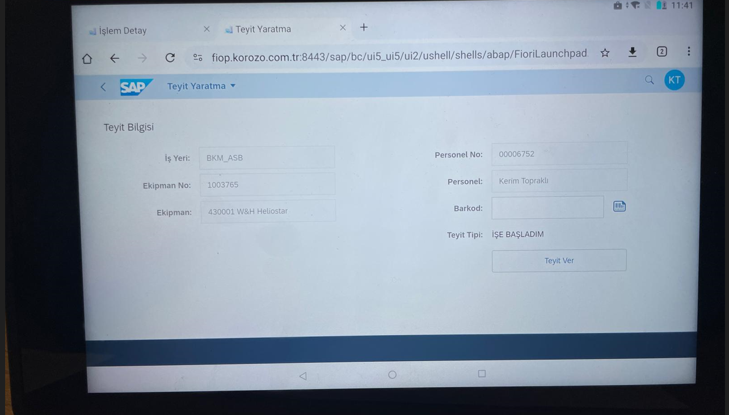
7 | Kapatılacak arıza seçilir. Teyit tipi seç butonuna tıklanır |  |  |  | 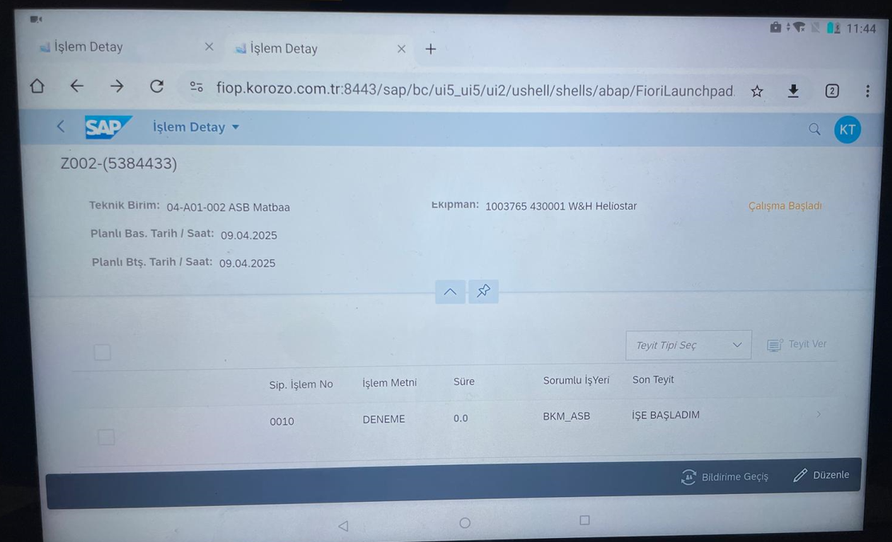
8 | pozitif kapatma seçeneğine tıklanır. Teyit ver seçilir |  |  |  | 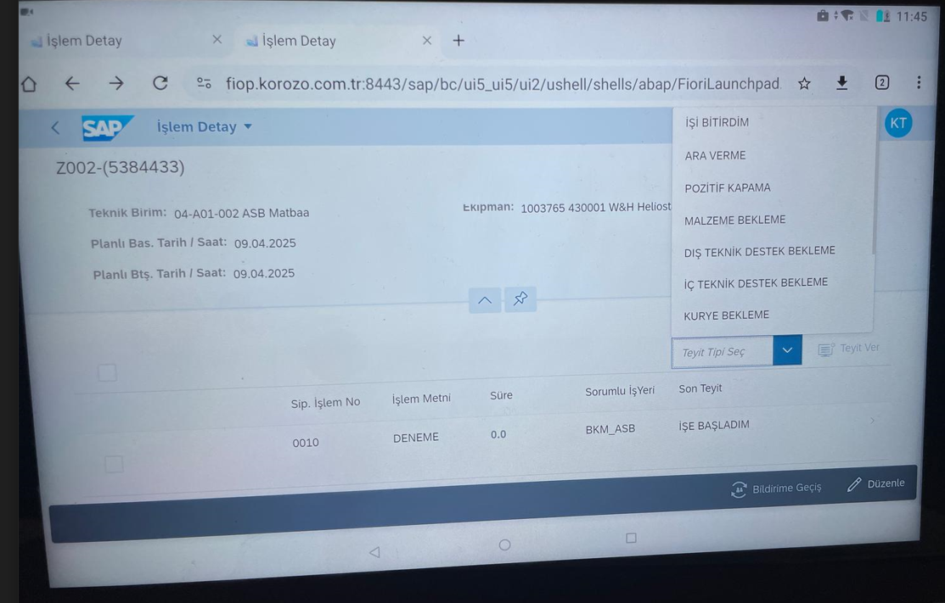
9 | Makine bölgesi seçilir. |  |  |  | 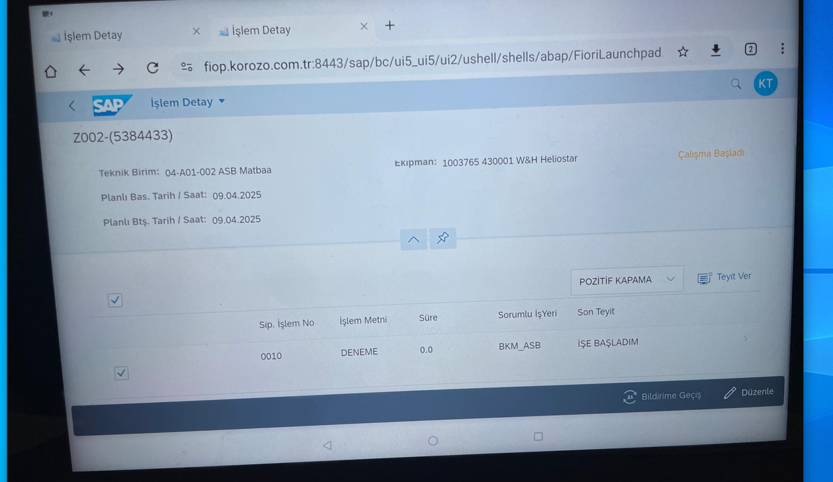
10 | Teyit metni'nin yanına müdahele yazılır,kaydet butonuna basılır. |  |  |  | 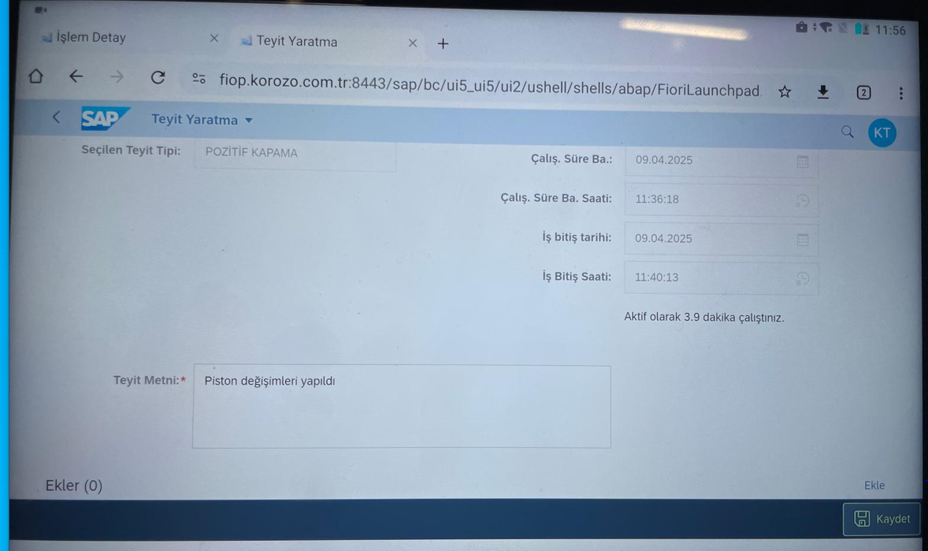
15
22
GEREKLİ EL ALETLERİ |  |  | GEREKLİ YARDIMCI EKİPMANLAR |  | GEREKLİ KİŞİSEL KORUYUCU DONANIMLAR
 |  |  | 3 |  | 5
HAZIRLAYAN |  |  |  |  | ONAYLAYAN
Mehmet Akif UZUN |  |  |  |  | TAYFUN ARIK

